Sheet1
ASTI 受注データ抽出システム Yamaha Robotex 月次バッチ処理

1) | 設定方法

 | 「スタート」をクリックし、画面右上にある「すべて」をクリックします
 | 「W」欄から「Windowsツール」をクリックします
 | 「タスクスケジューラ」をダブルクリックします

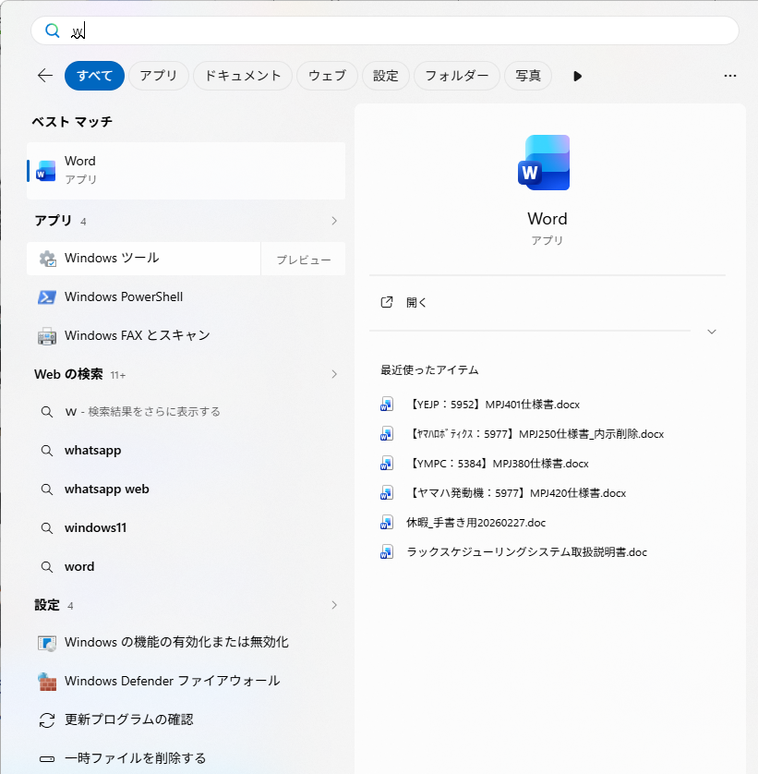

 | タスクスケジューラの自動化は、「トリガー」「条件」「操作」という3つの主要な要素で構成されています。
 | これらの要素を適切に設定することで、タスクはあなたの意図した通りに実行されます。

 | トリガー（Trigger）: 「いつ」タスクを実行するかを定義します。
 | 具体的な例としては、毎日特定の時刻、毎週特定の曜日、PCの起動時、ユーザーのログオン時、特定のシステムイベントが発生した時などがあります。
 | 例えば、「毎日午前3時」や「PC起動時」といった設定がこれにあたります。

 | 条件（Conditions）: 「どのような状況で」タスクを実行するかを定義します。
 | これは、トリガーが満たされた後、さらにタスクを実行すべきかどうかを判断するための追加ルールです。
 | 例えば、「PCがアイドル状態の場合のみ」「AC電源に接続されている場合のみ」「ネットワーク接続がある場合のみ」といった設定が可能です。
 | これにより、例えばバッテリー駆動中に重い処理が実行されるのを防ぐことができます。

 | 操作（Actions）: 「何を実行するか」を定義します。
 | これはタスクの本体であり、実行したいプログラムやスクリプトを指定します。
 | 最も一般的なのは「プログラムの開始」で、指定した実行ファイル（.exe, .bat, .ps1など）を起動します。
 | 他にも、電子メールの送信やメッセージの表示といった操作も設定できます。

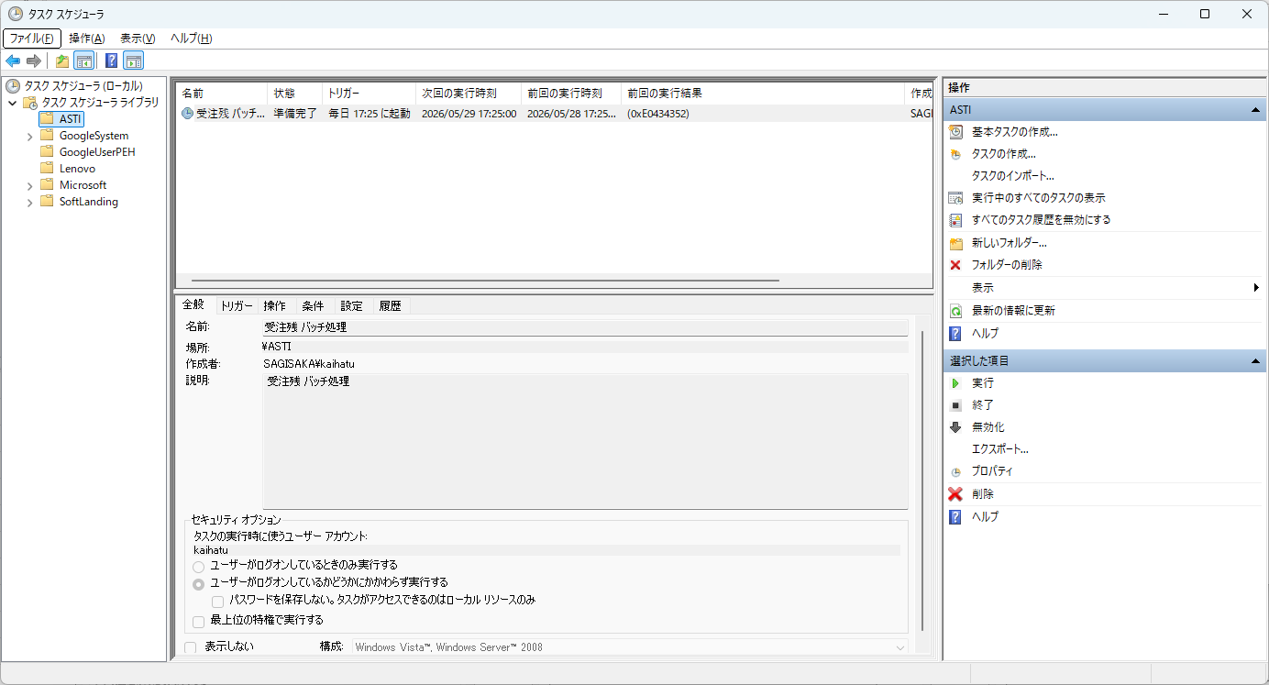

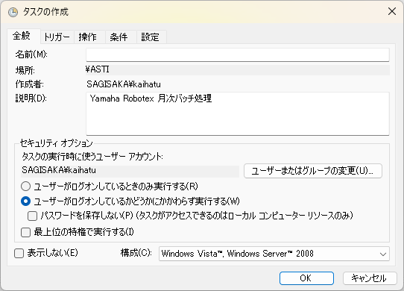
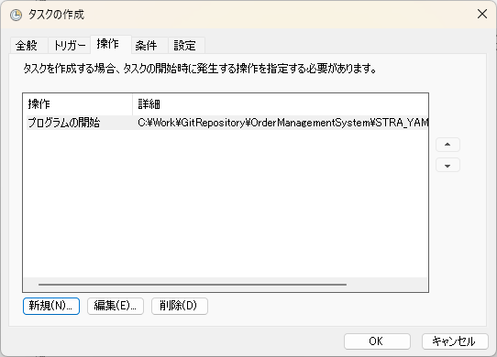
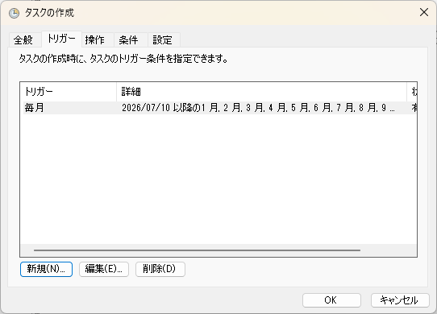

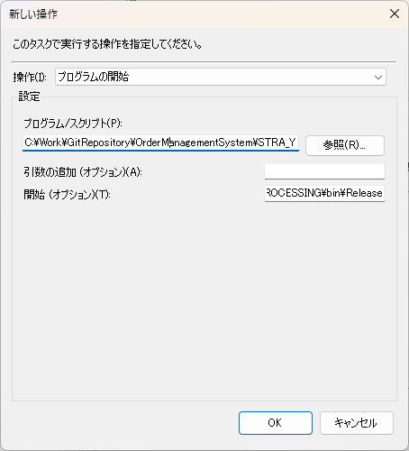

 |  |  |  | プログラムフォルダを指定すること
 |  |  |  | 空欄の場合 C:\Windows\System32 デフォルト設定となり ファイル書き出しでエラーとなる

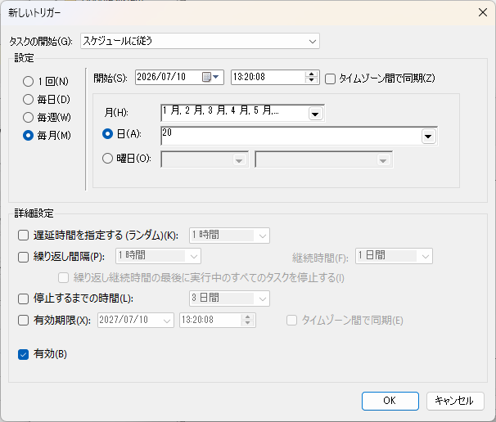

2) | 設定ファイル 実行ファイルフォルダ内 Config.xml

 |  | UserId | OMSDB 接続設定
 |  | LogPath | 日次バッチ処理 実行履歴ファイル保存パス
<?xml version="1.0" encoding="utf-8" ?>
<StraYamahaRobotexMonthlyProcessing>
<!--天方環境-->
<!--<UserId>User Id=OMSDB;Password=Amagata001;Data Source=//192.168.10.15:1521/OMSDB;</UserId>-->
<!--アスカ環境-->
<!--<UserId>User Id=OMSDB;Password=Amagata001;Data Source=//192.168.100.126:1521/orcl;</UserId>-->
<!--本番環境-->
<!--<UserId>User Id=OMSDB;Password=Amagata001;Data Source=//192.168.70.225:1521/OMSDB;</UserId>-->
<!--検証環境-->
<UserId>User Id=OMSTS;Password=Amagata001;Data Source=//192.168.70.225:1521/OMSDB;</UserId>
<LogPath>C:\ASTI\StraYamahaRobotexMonthlyProcessing</LogPath>
</StraYamahaRobotexMonthlyProcessing>

